Hoja1
Montecarlo
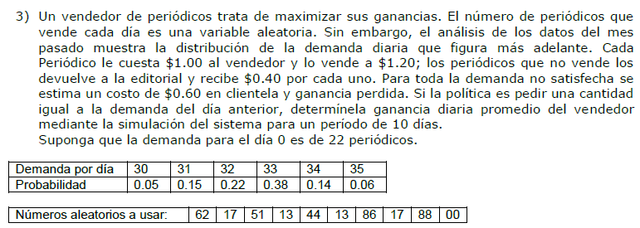

El periodo es >= a la cantidad demandada del dia anterior.
La demanda inicial es de 22 periodicos.
El tiempo de simulacion son 10 dias.
Compra: |  | 1.00 | $/unid
Venta: |  | 1.20 | $/unid
Devuelve: |  | 0.40 | $/unid
Demanda insatisf: |  | -0.60 | $/unid

Cantidad demandada por dia:
Cantidad |  | Probabilidad |  | Prob. Acumuladas | ">="rango inferior | "<"rango superior
30 |  | 5% |  | 0.050 | 0.00% | 4.99%
31 |  | 15% |  | 0.200 | 5.00% | 19.99%
32 |  | 22% |  | 0.420 | 20.00% | 41.99%
33 |  | 38% |  | 0.800 | 42.00% | 79.99%
34 |  | 14% |  | 0.940 | 80.00% | 93.99%
35 |  | 6% |  | 1.000 | 94.00% | 99.99%

Dia | RD | Demanda (dia) |  | Pedido | Vende | Devuelve | Faltaron | Gasta | Ingresa | Recupera | Pierde | Resultado
1 | 0.62 | 33.00 |  | 22.00 | 22.00 | 0.00 | 11.00 | -22.00 | 26.40 | 0.00 | -6.60 | -2.20
2 | 0.17 | 31.00 |  | 33.00 | 31.00 | 2.00 | 0.00 | -33.00 | 37.20 | 0.80 | 0.00 | 5.00
3 | 0.51 | 33.00 |  | 31.00 | 31.00 | 0.00 | 2.00 | -31.00 | 37.20 | 0.00 | -1.20 | 5.00
4 | 0.13 | 31.00 |  | 33.00 | 31.00 | 2.00 | 0.00 | -33.00 | 37.20 | 0.80 | 0.00 | 5.00
5 | 0.44 | 33.00 |  | 31.00 | 31.00 | 0.00 | 2.00 | -31.00 | 37.20 | 0.00 | -1.20 | 5.00
6 | 0.13 | 31.00 |  | 33.00 | 31.00 | 2.00 | 0.00 | -33.00 | 37.20 | 0.80 | 0.00 | 5.00
7 | 0.86 | 34.00 |  | 31.00 | 31.00 | 0.00 | 3.00 | -31.00 | 37.20 | 0.00 | -1.80 | 4.40
8 | 0.17 | 31.00 |  | 34.00 | 31.00 | 3.00 | 0.00 | -34.00 | 37.20 | 1.20 | 0.00 | 4.40
9 | 0.88 | 34.00 |  | 31.00 | 31.00 | 0.00 | 3.00 | -31.00 | 37.20 | 0.00 | -1.80 | 4.40
10 | 0.00 | 30.00 |  | 34.00 | 30.00 | 4.00 | 0.00 | -34.00 | 36.00 | 1.60 | 0.00 | 3.60
 |  | Promedio |  | Promedio | Promedio | Promedio | Promedio |  |  |  |  | Promedio
 |  | 32.10 |  | 31.30 | 30.00 | 1.30 | 2.10 |  |  |  |  | 3.96

